REQUEST_TABLE
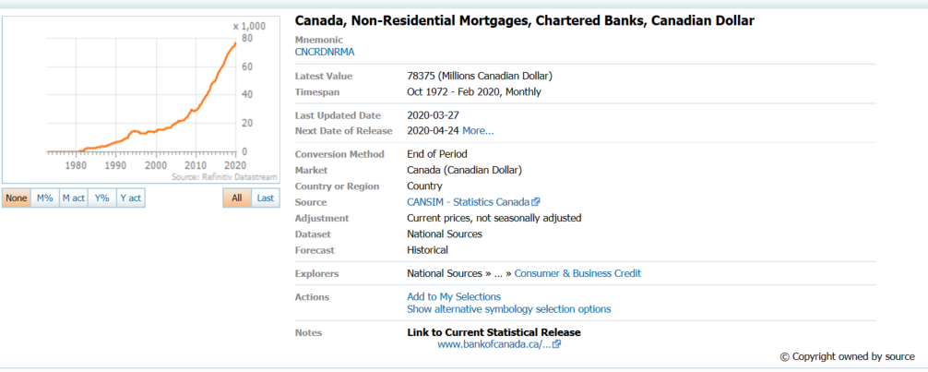
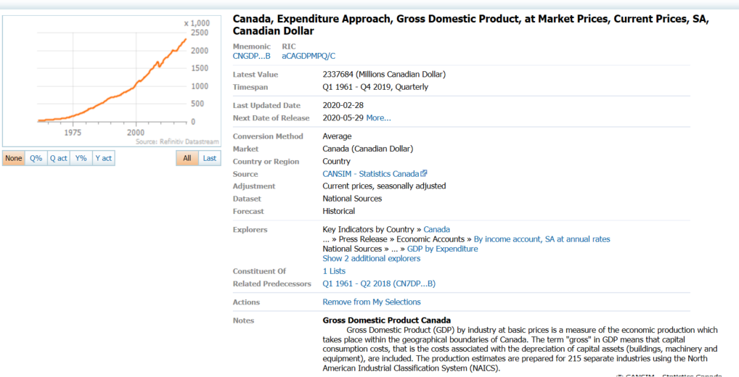
3.0.26.10

 |  |  |  |  |  |  |  |  |  | Last Refreshed: | 2020-04-08
 | Update | Request Type | Format | Series Lookup | Datatype/Expressions | Start Date | End Date | Freq |  | Status | Description |  |  | Statistics |  |  |  | Sequencing
 |  |  |  |  |  |  |  |  |  |  |  | Rows | Cols | Total | Started | Finished | Duration
 | YES | TS | RCM | CNCRDNRMA |  | 01/01/1973 |  | Quarterly | ='Quarterly'!$A$1 | OK |  | 191 | 2 | 382 | 16:35:04 | 16:35:06 | 0:00:03
 | YES | TS | RCM | CNCRDNRMA |  | 01/01/1973 |  | Monthly | ='Monthly'!$A$1 | OK |  | 569 | 2 | 1138 | 16:35:04 | 16:35:08 | 0:00:04
 | YES | TS | RCM | CNGDP...B |  | 01/01/1973 |  | Quarterly | ='Ratio to GDP'!$A$1 | OK |  | 191 | 2 | 382 | 16:35:04 | 16:35:10 | 0:00:05

